Instructions
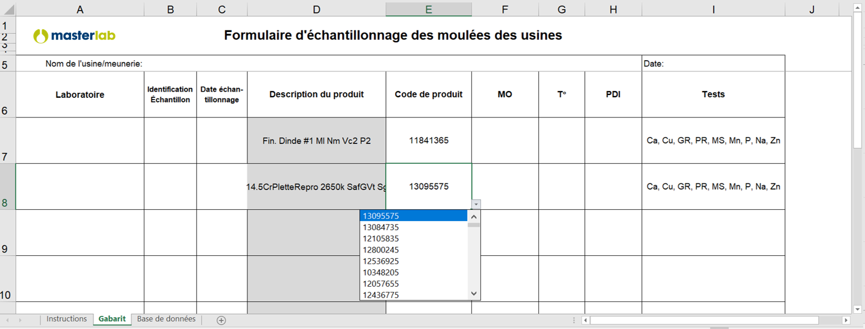
Instructions

Étape 1 : | Créer votre base de données

Onglet analyses :
(base de données) | Remplir le tableau des ingrédients et des analyses
 | Les colonnes B,C and D doivent être remplies pour que le gabarit fonctionne
 | Les colonnes E à S ne doivent pas être obligatoirement remplies
 | note : les ingrédients peuvent être séparés par période (mensuellement ou chaque trimestre, etc.) (voir exemple)

Onglet gabarit :
(à être complété) | Ouvrir le menu déroulant du fournisseur et de descriptions des produits
 | Cela va automatiquement remplir les champs Code de produits, Fournisseur ID et les tests
Exemple final
 | Remplir les autres champs

